フロント流れ
画面流れ | BreathMORE |  | 作成日 | 2022-09-22
 |  |  | 更新日 | 2022-10-04 23:38:15

フロント画面流れ

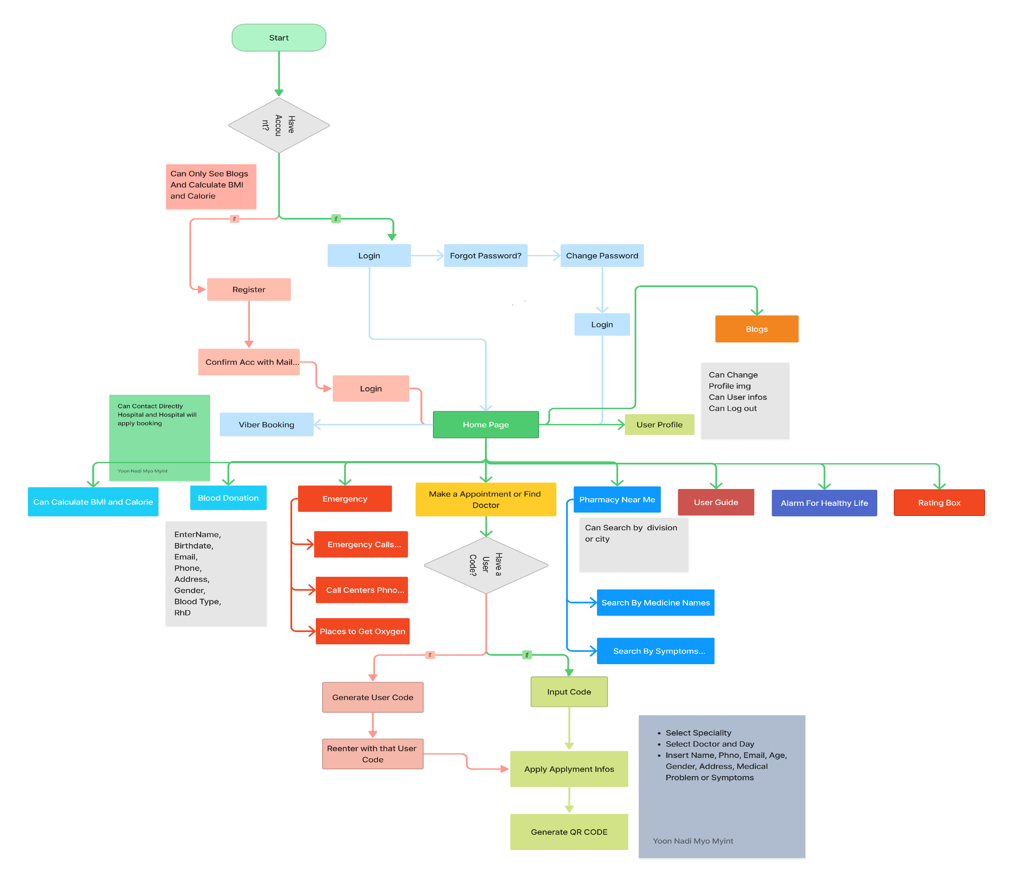
ユーザー

 |  | T_CU_Coin

 | customer_id | Customer ID
 | coin | Coin Balance
 | approve_By | Approve By

管理画面流れ
画面流れ | BreathMORE |  | 作成日 | 2022-09-22
 |  |  | 更新日 | 2022-10-04 23:38:15

管理画面流れ

管理

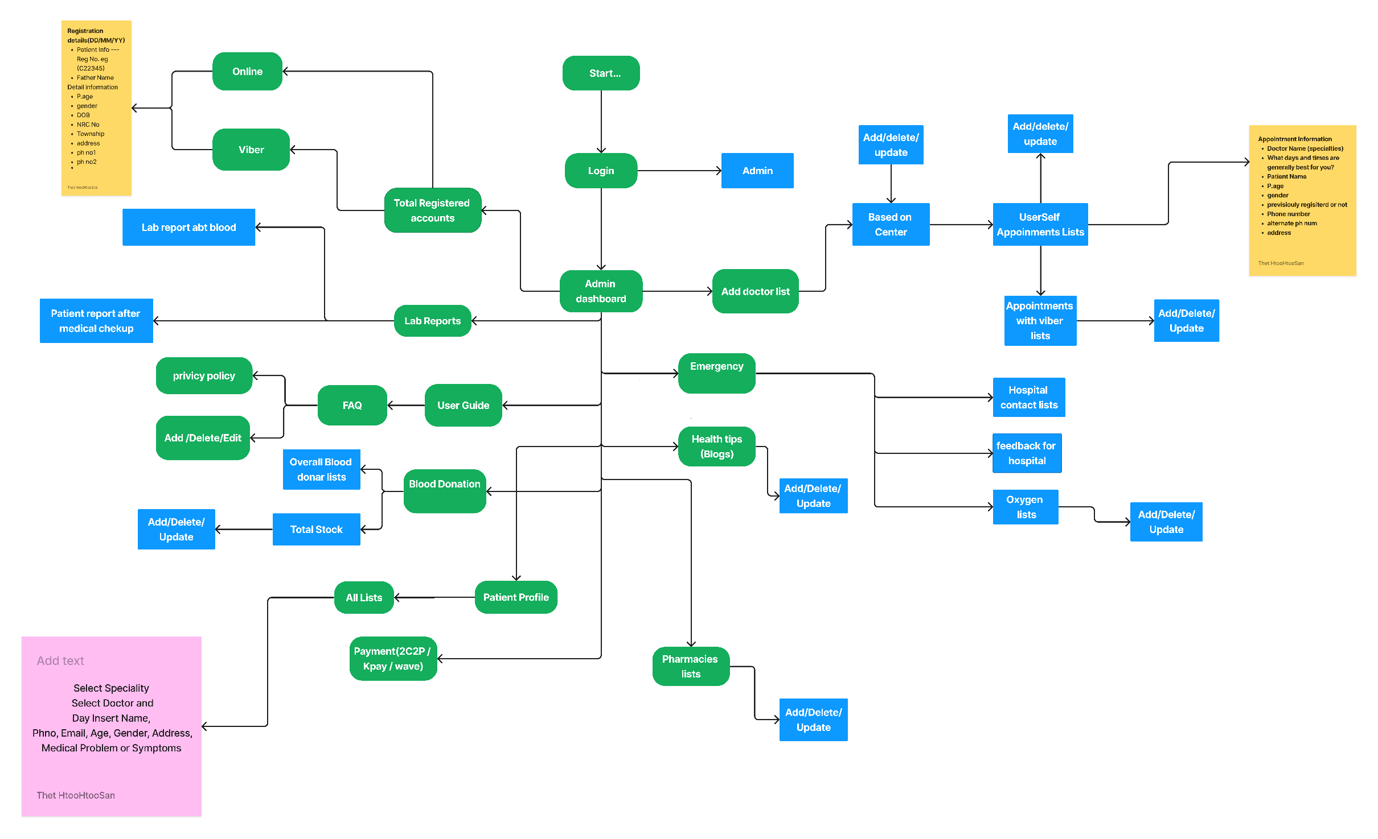

 |  | T_CU_Coin

 | customer_id | Customer ID
 | coin | Coin Balance
 | approve_By | Approve By

